Lisez-moi
 | Audit des dossiers pharmaceutiques des essais cliniques

 | Cette grille doit impérativement être enregistrée au format Excel.

 | Avant-propos
 | Les bonnes pratiques cliniques (BPC) imposent une méthodologie rigoureuse dans la conduite des essais cliniques (EC). Elles fixent les responsabilités et les fonctions de tous les acteurs. Cela concerne notamment le pharmacien hospitalier, « collaborateur de l’investigateur », qui est responsable de la gestion des produits de santé expérimentaux (PSE). Le pharmacien est donc chargé d’organiser le circuit de ces produits particuliers, qui comprend la logistique et la prise en charge thérapeutique du patient, ainsi que des activités annexes : gestion du double aveugle, gestion des retours, contrôle de l’observance, participation active aux monitorings, audits… Le pharmacien responsable des essais cliniques est tenu de mettre en place un système qualité pour la gestion des produits de santé expérimentaux, en cohérence avec celui de la pharmacie à usage intérieur (PUI) et de l’établissement. Les médicaments et dispositifs médicaux (DM) expérimentaux présentent des risques spécifiques, liés à leurs conditions particulières de conditionnement, d’approvisionnement, de détention, de conservation et de dispensation. De plus, les enjeux du circuit portent non seulement sur la sécurité des soins, mais aussi sur la qualité des essais cliniques et l’intégrité des données. Le circuit des produits de santé expérimentaux doit donc être fonctionnel, évalué et faire l’objet d’une gestion des risques adaptée. En janvier 2020, une enquête nationale a été adressée aux pharmaciens responsables des essais cliniques dans les établissements de santé investigateurs français. Cette enquête a permis d'établir un état des lieux national sur le management du circuit des produits de santé expérimentaux dans les établissements de santé menant des essais cliniques. Parmi plusieurs outils proposés pour améliorer la qualité du circuit du PSE, la grille d'audit interne a été jugée utile par plus de 90% des participants. La présente grille d'audit de dossiers a donc été élaborée afin d'accompagner le
 | Cet outil a été conçu par les professionnels et pour les professionnels. Il n'a en aucun cas vocation à être utilisé à des fins de contrôle par des autorités de santé.

 | Mode d'emploi

 | Cet outil s'adresse au secteur essais cliniques de la PUI.
 | Vous pouvez compléter cet audit en plusieurs fois si vous le souhaitez.

 | Il s'agit d'un audit rétrospectif de traçabilité sur les dossiers pharmaceutiques et/ou classeurs pharmacie des EC.
 | Les dossiers audités peuvent être des dossiers papiers et/ou informatisés, selon les modalités définies dans le secteur EC de la PUI.

 | Vous pouvez obtenir un état des lieux par service, en réalisant un audit par service.

 | Pour commencer l'audit, cliquez sur l'onglet "Grille"
 | La grille est constituée d'un ensemble de critères, divisés en 2 parties. Il est conseillé un minimum de 10 évaluations (colonnes) pour chaque partie, jusqu'à 30 évaluations idéalement.
 | -Partie I : Documentation générale et comptabilité globale (un EC = une colonne du tableau d'audit). Compter environ 35 min par colonne.
 | -Partie II : Ordonnances et comptabilité nominative (un patient = une colonne du tableau d'audit). Compter environ 35 min par colonne. (vous pouvez sélectionner un ou plusieurs patient(s) par essai, selon le nombre d'essais que vous souhaitez auditer et selon le temps disponible)

 | Maintenez le pointeur sur les critères marqués d'un coin rouge pour consulter l'aide :

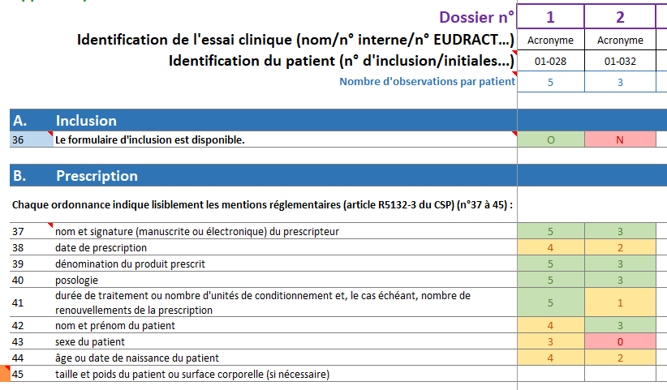

(1) | Pour les critères numérotés en bleu (ex : critère 36 ci-contre) : 2 réponses possibles :
 | O = Oui = correspond toujours au respect des Bonnes Pratiques
 | N = Non = signifie un écart à ces exigences
 | Pour les critères avec marge gauche orange, laisser la case vide si non applicable (ex : critère 6 pour un essai sans DM ou avec DM sans marquage CE)

Dans cet exemple de remplissage de la grille : on a audité 5 prescriptions pour le patient n°01-028, dont 3 indiquaient le sexe du patient (critère 43)
(2) | Pour les autres critères, il est conseillé de réaliser 5 observations par colonne, c'est-à-dire par essai (partie I, ex : 5 réceptions) ou par patient (partie II, ex : 5 ordonnances) :
 | - Saisir le nombre d'observations/de réceptions… (1 à 5) réalisées par essai/par patient (si aucune observation réalisée, laisser la case vide) Ex : dans la partie II, si vous saisissez "5", alors vous allez auditer pour le même patient : 5 prescriptions 5 préparations (si applicable) 5 dispensations 5 retours (si applicable)
 | - Saisir le nombre d'observations conformes pour chaque critère
 | - Pour les critères avec marge gauche orange, laisser la case vide si non applicable (ex : critère 45 ci-contre si le protocole ne nécessite pas de renseigner le poids ou la surface corporelle)

 | À droite de la grille, le pourcentage de conformité total par critère est calculé automatiquement.
 | Pour les critères (2) "non bleus", ce pourcentage est calculé comme suit = Somme des nombres d'observations conformes par essai ou patient / Somme des nombres d'observations par essai ou patient

 | L'onglet "Synthèse" vous propose une analyse de vos résultats à travers le pourcentage de conformité de votre processus.

 | Abréviations
 | AMM = Autorisation de Mise sur le Marché
 | ANSM = Agence Nationale de Sécurité du Médicament et des produits de santé
 | BPC = Bonnes Pratiques Cliniques
 | CPP = Comité de Protection des Personnes
 | CE (marquage) = "Conformité Européenne"
 | DM = dispositif médical
 | EC = essai clinique
 | POS = Procédures Opératoires Standardisées
 | PSE = produit de santé expérimental (médicament ou dispositif médical)
 | PUI = Pharmacie à Usage Intérieur
 | UT = unité de traitement

 | Contributeurs

 | Cet outil a été élaboré avec l'appui du groupe Essais cliniques de la Commission des Pharmaciens de CHU (CPCHU), du groupe des pharmaciens de Centres de Lutte Contre le Cancer et du Résomedit (réseau des OMéDITs).

 | Participants à l'élaboration de cette grille : -Elodie DELAVOIPIÈRE, interne en pharmacie -Antoine ALIX, pharmacien responsable des essais cliniques (CHU Caen) -Fabienne DIVANON, pharmacien responsable des essais cliniques (CLCC François Baclesse, Caen) -Céline BOUGLE, pharmacien coordonnateur de l'OMéDIT Normandie Pharmaciens des essais cliniques ayant participé à la relecture et à la validation de cette grille : -Martine BUES, Nathalie COLOMBINI, Bénédicte DELUCA, Fanny MATHIAS, Florence PEYRON (Assistance Publique - Hôpitaux de Marseille) -Régine CHEVRIER (CLCC Jean Perrin, Clermont-Ferrand) -Mikaël DAOUPHARS, Thibault COUSIN (CLCC Henri Becquerel, Rouen) -Céline DESFORGES (pharmacien), Angélique LEGER (PPH) (CLCC François Baclesse, Caen) -Laurence ESCALUP (CLCC Institut Curie, Paris) -Emmanuelle GUILLOT (Groupe hospitalier Diaconesses Croix Saint-Simon, Paris) -Elisabeth LHERITIER (CH Dieppe) -Barbara LORTAL (CLCC Institut Bergonié, Bordeaux) -Françoise RENON-CARRON (CHU Limoges) -Ingrid SAUVAGE (Centre Hospitalier Intercommunal Alençon-Mamers) -Steve SUZZONI (CLCC Institut Gustave Roussy, Villejuif) -Béatrice THIELEMANS (CHU Lille) -Adrien THOLE, Claude BERTRAND (CLCC Eugène Marquis, Rennes)

 | Grilles élaborées à partir des outils "Médieval" de l'OMéDIT PACA - Corse

 | Références
- | Décision du 24 novembre 2006 fixant les règles de bonnes pratiques cliniques pour les recherches biomédicales portant sur des médicaments à usage humain.
- | Guide professionnel - Activités pharmaceutiques relatives aux essais cliniques de médicaments et de dispositifs médicaux réalisés au sein des établissements de santé. Sous l’égide de la Commission des Pharmaciens de CHU, avec le partenariat de la Société Française de Pharmacie Clinique. 2020;
- | Guérin A, Tanguay C, Lebel D, Bussières J-F. Création d’une grille d’autoévaluation du soutien pharmaceutique aux essais cliniques. Can J Hosp Pharm. 2012;65(6):450‑7.
- | Manuel d’auto-évaluation de Pharmacie hospitalière. Société Française de Pharmacie Clinique. 1998;

 | Ce travail a été mené dans le cadre d'une thèse d'interne en pharmacie, présentée par Elodie DELAVOIPIÈRE et dirigée par Antoine ALIX (2020) Titre : "Management du circuit des produits de santé expérimentaux dans les pharmacies hospitalières : état des lieux au niveau national et proposition d’outils standardisés" Disponible dans la boîte à outils "Essais cliniques" de l'OMéDIT : cliquez ici.

Synthèse
Audit des dossiers pharmaceutiques des essais cliniques

 |  |  |  |  | Série 5
Documentation générale et réglementaire de l'EC | 100% | 90% | 60% | 30% | 0%
Formulaires de comptabilité | 100% | 90% | 60% | 30% | 0%
Traçabilité des réceptions | 100% | 90% | 60% | 30% | 0%
Traçabilité des destructions et des retours au promoteur | 100% | 90% | 60% | 30% | 0%
Inclusion | 100% | 90% | 60% | 30% | 0%
Prescription | 100% | 90% | 60% | 30% | 0%
Préparation des produits expérimentaux | 100% | 90% | 60% | 30% | 0%
Dispensation | 100% | 90% | 60% | 30% | 0%
Retours | 100% | 90% | 60% | 30% | 0%
 | >> Pourcentage de conformité globale : | Non renseigné

 | Date :

 | Nom de l'établissement :

 |  | Niveau de conformité | Zone 4 | Zone 3 | Zone 2 | Zone 1
Partie I : Documentation générale et comptabilité globale |  | Non renseigné
A. | Documentation générale et réglementaire de l'EC | Non renseigné | 100% | 90% | 60% | 30%
B. | Formulaires de comptabilité | Non renseigné | 100% | 90% | 60% | 30%
C. | Traçabilité des réceptions | Non renseigné | 100% | 90% | 60% | 30%
D. | Traçabilité des destructions et des retours au promoteur | Non renseigné | 100% | 90% | 60% | 30%

Partie II : Ordonnances et comptabilité nominative |  | Non renseigné
A. | Inclusion | Non renseigné | 100% | 90% | 60% | 30%
B. | Prescription | Non renseigné | 100% | 90% | 60% | 30%
C. | Préparation des produits expérimentaux | Non renseigné | 100% | 90% | 60% | 30%
D. | Dispensation | Non renseigné | 100% | 90% | 60% | 30%
E. | Retours | Non renseigné | 100% | 90% | 60% | 30%

 | Pourcentage de conformité globale : | Non renseigné

